상품제안서
비스트 세이버 차량용 가정용 스프레이 강화액소화기 // 국내생산 | 상품코드: F32090

 |  |  |  |  |  |  | 02-412-0044 | www.easy1.co.kr
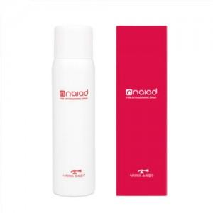

【상세/제작정보】 | 배송비: 15개 6,000원 별도

【인쇄/포장옵션】 | 스티커, DTF1곳 / 포장불가능

【공급단가】 | 수량 | 50~ | 100~ | 500~ | 1,000~ | 2,000~
*VAT별도 | 단가 | 18,960원 | 18,640원 | 18,170원 | 17,850원 | 17,380원

【상품 URL】 | https://easy1.co.kr:443/src/goods_detail.php?gdno=32090

